СОДЕРЖ-Е
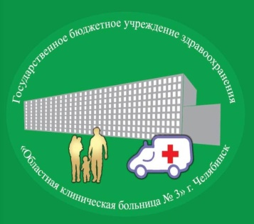
 | ГБУЗ "Областная клиническая больница № 3"

 | ПРЕЙСКУРАНТ на 03.04.2018 г.

 | Содержание:

Раздел 2 | СТАЦИОНАР (Услуги круглосуточного пребывания
 | и оперативного лечения)
Шифр | Отделение
2.0 | Общебольничный мед.персонал
2.1 | Зубной кабинет (Поликлиника, стационар)
2.2 | Оперативный отдел
2.3 | Приемное отделение
2.4 | Отделение пульмонологическое
2.5 | Отделение гастроэнтерологическое
2.6 | Отделение кардиологическое № 1
2.7 | Отделение кардиологическое № 2
2.8 | Отделение кардиологическое № 3
2.9 | Отделение неврологическое для больных с НМК
2.10 | Отделение неврологическое
2.11 | Отделение травматолого-ортопедическое
2.12 | Отделение хирургическое № 1
2.13 | Отделение хирургическое № 2
2.14 | Отделение гнойной хирургии
2.15 | Отделение урологическое № 1
2.16 | Отделение урологическое № 3
2.17 | Отделение урологическое № 2 (детское)
2.18 | Отделение нейрохирургическое № 1
2.19 | Отделение нейрохирургическое № 2
2.20 | Отделение челюстно-лицевой хирургии
2.21 | Отделение офтальмологическое
2.22 | Оториноларингологический кабинет (отд-е челюстно-лицевой хирургии)
2.23 | Отделение сосудистой хирургии
2.24 | Отделение медицинской реабилитации
2.25 | Отделение анестезиологии-реанимации № 1
2.26 | Отделение анестезиологии-реанимации № 2
2.27 | Отделение анестезиологии-реанимации № 3
2.28 | Отделение реанимации и интенсивной терапии № 1
2.29 | Отделение реанимации и интенсивной терапии № 2
2.30 | Отделение острых отравлений
2.31 | Отделение гинекологическое
2.32 | Отделение эндогинекологическое

